Chi tiết địa chất
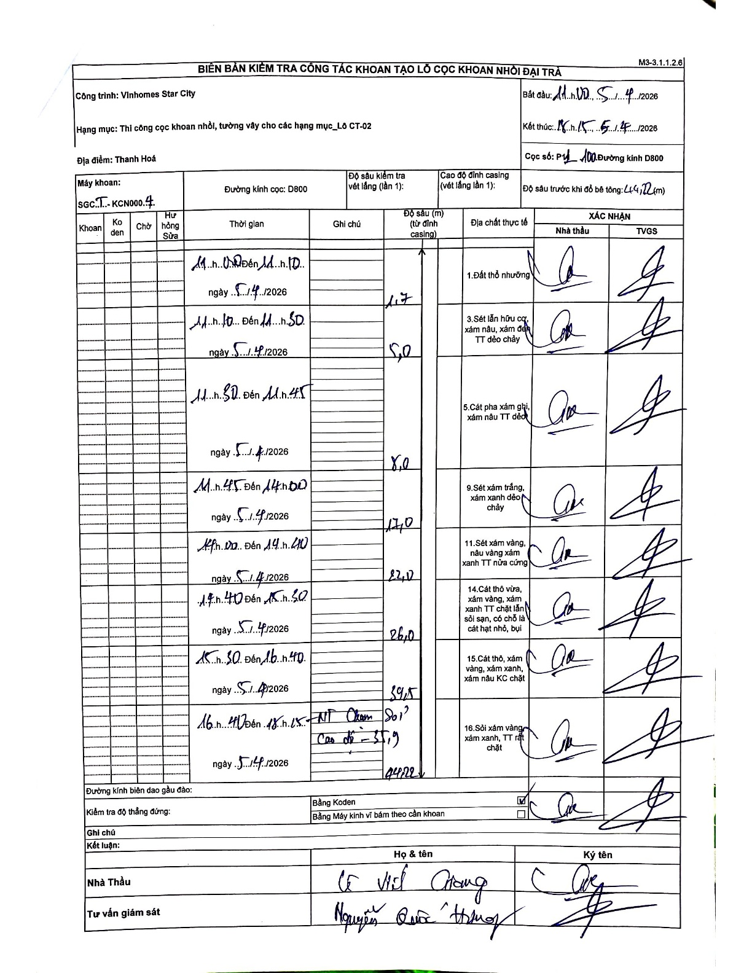
Dự án | Star City Thanh Hóa
Hạng mục | Thi công cọc khoan nhồi, tường vây cho các hạng mục_Lô CT-02
Tên bộ phận | Thị công cọc khoan nhồi, tường vây cho các hạng mục_Lô CT-02
Số hiệu cọc | P1-100
Tên Máy khoan | SGCT-KCN0004
Đường kính | D800
Bắt đầu thi công | 11:00 05/04/2026
Kết thúc thi công | 18:15 05/04/2026

Địa chất TT | Đường kính | Mô tả lớp thiết kế | Từ (h) | Đến (h) | Cao độ từ | Cao độ đến | T.Gian (h) | Dài (m) | V (m/h) | Ghi chú
Đất thổ nhưỡng | D800 | Đất thổ nhưỡng | 14:00 05/04/2026 | 14:10 05/04/2026 | 0 | -1.7 | 0.17 | 1.7 | 10.2
2 | D800 | Sét lẫn hữu cơ, xám nâu, xám đen TT dẻo chảy | 14:10 05/04/2026 | 14:50 05/04/2026 | -1.7 | -5 | 0.67 | 3.3 | 4.95
3 | D800 | Cát pha xám ghi, xám nâu TT dẻo | 14:50 05/04/2026 | 15:00 05/04/2026 | -5 | -8 | 0.17 | 3 | 18
4 | D800 | Sét xám trắng, xám xanh dẻo chảy | 14:45 05/04/2026 | 15:00 05/04/2026 | -8 | -17 | 0.25 | 9 | 36
5 | D800 | Sét xám vàng, nâu vàng xám xanh TT nửa cứng | 14:00 05/04/2026 | 14:40 05/04/2026 | -17 | -22 | 0.67 | 5 | 7.5
6 | D800 | Cát thô vừa, xám vàng, xám xanh TT chặt lẫn sỏi sạn, có chỗ là cát hạt nhỏ, bụi | 14:40 05/04/2026 | 15:30 05/04/2026 | -22 | -26 | 0.83 | 4 | 4.8
7 | D800 | Cát thô, xám vàng, xám xanh, xám nâu KC chặt | 15:30 05/04/2026 | 16:40 05/04/2026 | -26 | -39.5 | 1.17 | 13.5 | 11.57
8 | D800 | Sỏi xám vàng xám xanh, TT rất chặt | 16:40 05/04/2026 | 18:15 05/04/2026 | -39.5 | -44.22 | 1.58 | 4.72 | 2.98

ẢNH BIÊN BẢN GỐC

